Plan1
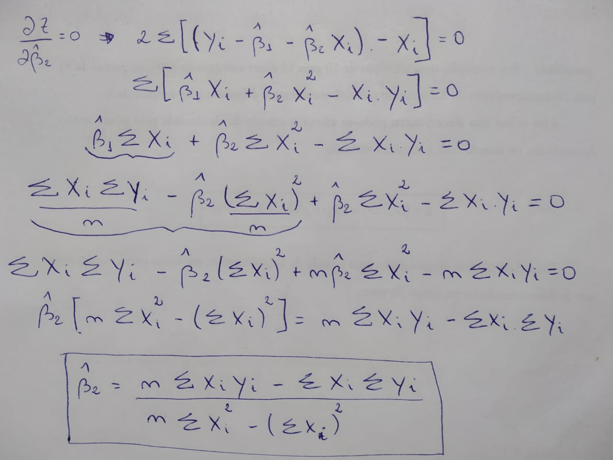

1) Na passagem da terceira linha para a quarta foi eliminado o termo beta1 com chapéu. Mostre algebricamente essa passagem.

2)A tabela abaixo representa a relação entre o consumo semanal (Y) e a respectiva renda familiar (X) de uma economia hipotética.

Y | 70 | 65 | 90 | 95 | 110 | 115 | 120 | 140 | 155 | 150
X | 80 | 100 | 120 | 140 | 160 | 180 | 200 | 220 | 240 | 260

Determine a equação da reta de MQO encontrada e interprete os parâmetros estimados (use o Excel somente para os cálculos dos somatórios, sem utilizar a ferramenta de regressão).

Respostas
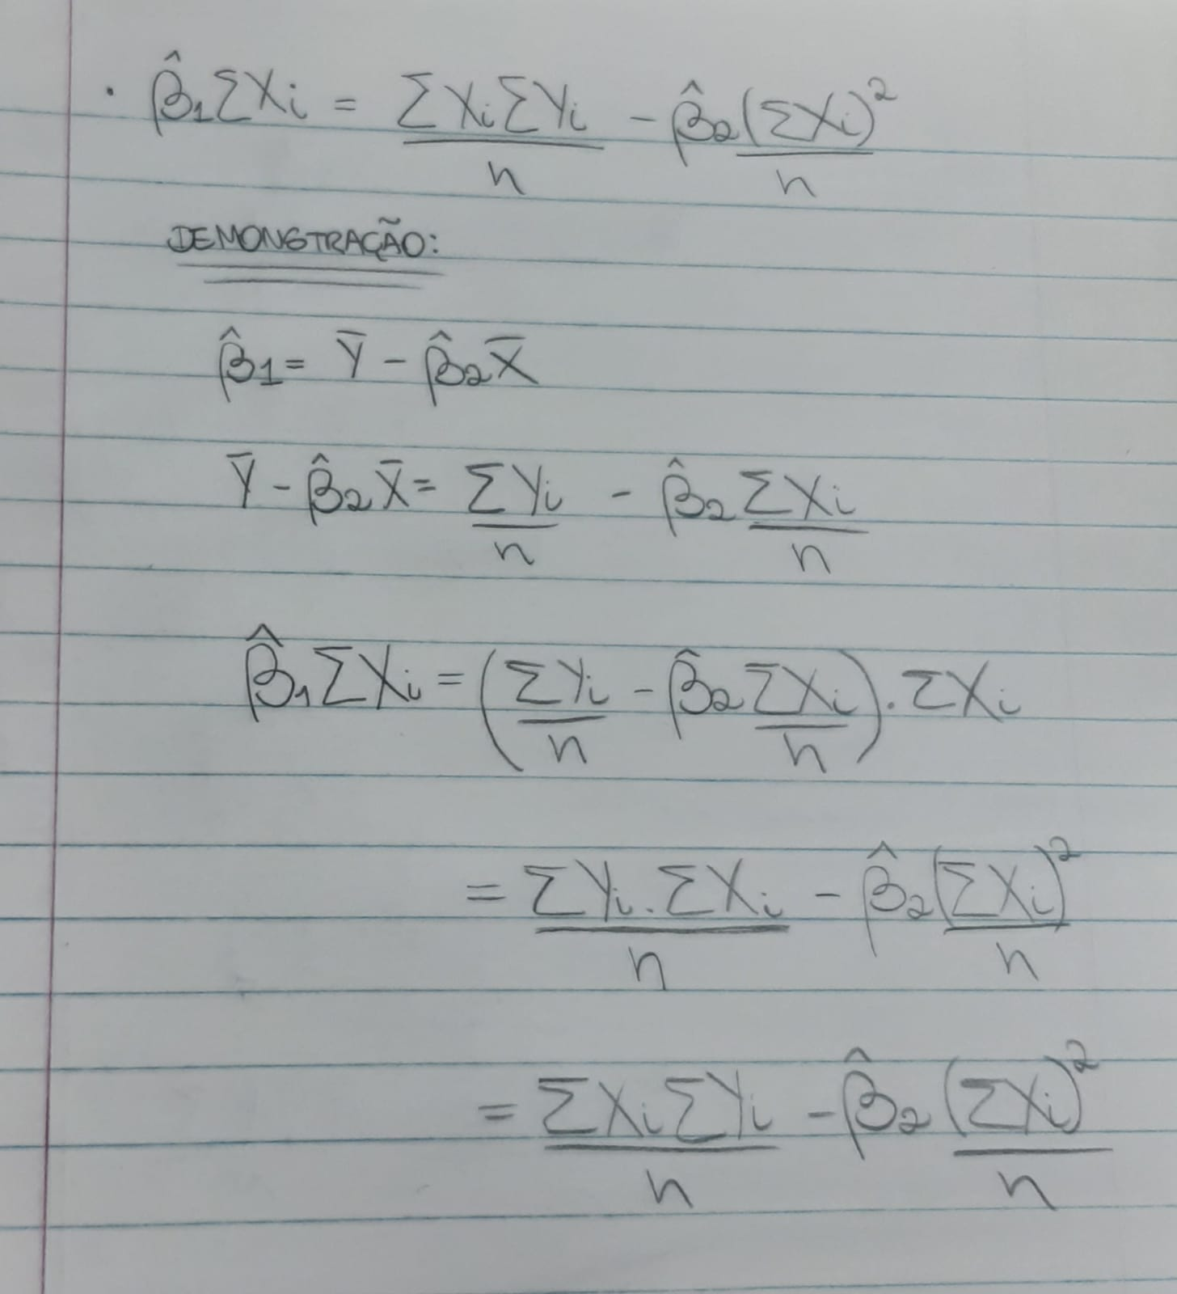
1

2

 | Y | X | Ymedia | (Y – Ymedia) | Xmedia | (X – Xmedia) |  | (Y – Ymedia) * (X - Xmedia) | (X-Xmedia)^2
 | 70 | 80 | 111 | -41 | 170 | -90 |  | 3690 | 8100
 | 65 | 100 |  | -46 |  | -70 |  | 3220 | 4900
 | 90 | 120 |  | -21 |  | -50 |  | 1050 | 2500
 | 95 | 140 |  | -16 |  | -30 |  | 480 | 900
 | 110 | 160 |  | -1 |  | -10 |  | 10 | 100
 | 115 | 180 |  | 4 |  | 10 |  | 40 | 100
 | 120 | 200 |  | 9 |  | 30 |  | 270 | 900
 | 140 | 220 |  | 29 |  | 50 |  | 1450 | 2500
 | 155 | 240 |  | 44 |  | 70 |  | 3080 | 4900
 | 150 | 260 |  | 39 |  | 90 |  | 3510 | 8100

 |  |  |  |  |  |  |  | 16800 | 33000

 |  |  |  |  |  |  | B1 | 0.509
 |  |  |  |  |  |  | B0 | 24.455

